Arbeitslose und Arbeitslosigkei
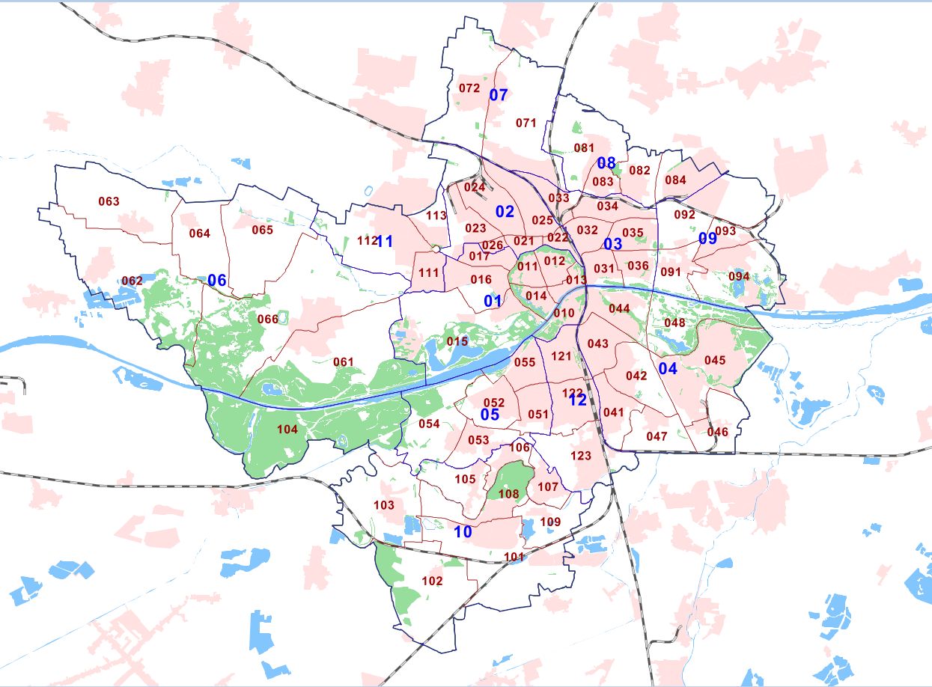
 | Ergebnis
2013 | 248
2014 | 283
2015 | 270
2016 | 230
2017 | 275
2018 | 228
2019 | 259
2020 | 424
2021 | 333
2022 | 264
2023 | 294
 |  | Arbeitslose insgesamt * 2025

 |  |  |  | in % |  |  | in % |  |  | in %
 |  | 01 - Mitte | 401 | 5.3 | 04 - Südost | 524 | 5.6 | 07 - Etting | 66 | 3.0
 |  | 010 - Brückenkopf | ° | ° | 041 - Ringsee | ° | ° | 071 - Etting Ost | ° | °
 |  | 011 - Altstadt Nordwest | ° | ° | 042 - Kothau | ° | ° | 072 - Etting West | ° | °
 |  | 012 - Altstadt Nordost | ° | ° | 043 - Augustinviertel | ° | °
 |  | 013 - Altstadt Südost | ° | ° | 044 - Monikaviertel | ° | ° | 08 - Oberhaunstadt | 143 | 4.9
 |  | 014 - Altstadt Südwest | ° | ° | 045 - Gewerbegebiet Südost | ° | ° | 081 - Oberhaunstadt | ° | °
 |  | 015 - Probierlweg | ° | ° | 046 - Niederfeld | ° | ° | 082 - Unterhaunstadt | ° | °
 |  | 016 - Gerolfinger Straße | ° | ° | 047 - Rothenturm | ° | ° | 083 - Müllerbadsiedlung | ° | °
 |  | 017 - Im Freihöfl | ° | ° | 048 - Am Auwaldsee | ° | ° | 084 - Raffinerie-Bezirk | ° | °

 |  | 02 - Nordwest | 765 | 7.4 | 05 - Südwest | 150 | 2.4 | 09 - Mailing | 145 | 5.2
 |  | 021 - Gabelsbergerstraße | ° | ° | 051 - Am Südfriedhof | ° | ° | 091 - Feldkirchen | ° | °
 |  | 022 - Nordbahnhof | ° | ° | 052 - Haunwöhr | ° | ° | 092 - Mailing (Fort Wrede) | ° | °
 |  | 023 - Herschelstraße | ° | ° | 053 - Hundszell | ° | ° | 093 - Mailing Nord | ° | °
 |  | 024 - Piusviertel | ° | ° | 054 - Knoglersfreude | ° | ° | 094 - Mailing Süd | ° | °
 |  | 025 - AUDI-Bezirk | ° | ° | 055 - Herz-Jesu-Viertel | ° | °
 |  | 026 - Richard-Strauss-Straße | ° | °
 |  |  |  |  |  |  |  | 10 - Süd | 124 | 2.7
 |  | 03 - Nordost | 773 | 6.9 | 06 - West | 66 | 1.9 | 101 - Zuchering Süd | ° | °
 |  | 031 - Schlachthofviertel | ° | ° | 061 - Gerolfing Süd | ° | ° | 102 - Winden | ° | °
 |  | 032 - Josephsviertel | ° | ° | 062 - Irgertsheim | ° | ° | 103 - Hagau | ° | °
 |  | 033 - Gewerbegebiet Nord | ° | ° | 063 - Pettenhofen | ° | ° | 104 - Stangletten | ° | °
 |  | 034 - Am Wasserwerk | ° | ° | 064 - Mühlhausen | ° | ° | 105 - Oberbrunnenreuth | ° | °
 |  | 035 - Schubert&Salzer | ° | ° | 065 - Dünzlau | ° | ° | 106 - Spitalhof | ° | °
 |  | 036 - Konradviertel | ° | ° | 066 - Gerolfing Nord | ° | ° | 107 - Unterbrunnenreuth | ° | °
 |  |  |  |  |  |  |  | 108 - Zuchering Nord | ° | °
 |  | 11 - Friedr.hof.-Hollerst. | 200 | 4.3 | 12 - Münchener Straße | 334 | 4.5 | 109 - Seehof | ° | °
 |  | 111 - Hollerstauden | ° | ° | 121 - Antonviertel | ° | °
 |  | 112 - Friedrichshofen | ° | ° | 122 - Bahnhofsviertel | ° | ° | Stadt Ingolstadt | 3,709 | 5.1
 |  | 113 - Gaimersheimer Heide | ° | ° | 123 - Unsernherrn | ° | °

 | Quelle: Bundesagentur für Arbeit |  |  |  |  |  |  |  |  |  | Berechnungen: Hauptamt, Sachgebiet Statistik und Stadtforschung

 |  | zum Stichtag 30.06.des jeweiligen Jahres
Anleitung: |  | Arbeitslose nach Sozialgesetzbuch (SGB) III und II
1. Kategorie in Arbeitslose und Arbeitslosigkeit auswählen |  | Ab 2018 ist keine Berechnung nach Unterbezirken mehr möglich.
2. Jahr auswählen |  | * Arbeitslose in % von 80% der Einwohner von 18 bis unter 65 Jahren
3. Stadtbezirk auswählen |  | ° keine Angaben oder Datenschutz

